상품제안서
라라퓨어 여행용 150g 수건 세트 휴대용 선물세트 9호 | 상품코드: F27513

 |  |  |  |  |  |  | 02-412-0044 | www.easy1.co.kr
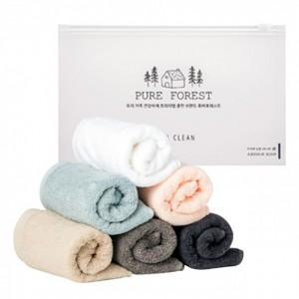

【상세/제작정보】 | 기본수량 미만 인쇄시 비용 추가. 자수 비용, 스티커 제작및 부착 비용, 파우치 인쇄 비용 별도 문의.

【인쇄/포장옵션】 | 실크, 자수, 스티커 / 포장불가능

【공급단가】 | 수량 | 100~ | 300~ | 500~ | 1,000~ | 3,000~
*VAT별도 | 단가 | 4,990원 | 4,900원 | 4,780원 | 4,700원 | 4,570원

【상품 URL】 | https://easy1.co.kr:443/src/goods_detail.php?gdno=27513

